Sheet2
妲己项目手游社交玩法建议

 | 社交的核心是为了增加粘性，通过社交，玩家在游戏中有了归属感，有利于大幅拉动留存率。但是手游与端游相比，在做社交时有很多限制，这也是现阶段是手游社交还在探索中的原因。
 | ★手机作为载体的模式：在手机上，就不能跟在电脑上一样，洋洋洒洒的打一大篇字，调出输入法就基本占去了半个屏幕，再加上文字显示界面，屏幕中就没有游戏显示的区域了，使得文字交流和游戏不能同步进行。
 | ★手游用户时间的碎片化，比起端游打开游戏就会有一长段时间坐在电脑前，手游用户更加自由，想开机就开，想关机就关，这种碎片化的时间，也使手游社交出现了异步的问题。
 | 所以解决社交与游戏的同步，社交个体的同步，是手游社交的关键点。

 | 同步社交 | 极大的增加粘性，增加玩家代入感和归属感的方式，也能优化游戏环境（新人进入门槛由于同步社交的存在而变低，教学成本也下降）
 |  | 信息交流项
 |  |  | 玩家在手游中交流信息遇到的一个问题，就是无法解放双手，两只手都忙于进行游戏操作，不能兼顾打字。
 |  |  | ★语音社交：这是跟手机硬件配套的社交方式，PC用户不一定会准备麦，但是手机却是不能没有麦的，而且语音交流也不用过度使用双手
 |  |  |  |  | 现在市场上游戏中已经出现了语音聊天和聊天转化成文字的识别功能。
 |  |  |  |  | 在语音聊天时，可以考虑更体贴的设计，比如在激烈的同步游戏中，加入队伍则自动打开成员间的语聊功能。
 |  |  | ★挂机时间：挂机的设计很大方面是为了削减玩家重复操作带来的疲劳感，但是在很多游戏模式中，也存在着更多意义
 |  |  |  | 挂机解放出来的时间，应该用在什么地方？
 |  |  |  | 显而易见的是，挂机的设计并不是为了让玩家快速完成或者离开游戏（如果快速完成，可以设计为扫荡，而如果为了让玩家离开游戏，则是早期的偷菜模式）
 |  |  |  | 在RPG手游中的挂机模式，并非让玩家离开游戏，而是让玩家解放出来操作成本，从事其他事情，比如社交。
 |  |  |  |  | 这时操作就不是强制操作了，而是可选择性的操作，在挂机时间填充进可选择性操作的社交玩法，比如挂机的同时可以加入一些和队友或者和其他社交群体（帮派，夫妻等）的互动玩法

 |  | 玩法交流项
 |  |  | 在玩法社交方面，采用同步设计的游戏会比采用异步设计的游戏有更多的优势。因为他们更容易解决手游用户单机化带来的孤独感（如果在一个游戏中，玩家没有感受到自己担负的责任，或者他的重要性，那么他就容易流失。）
 |  |  | 但是手游用户上线时间的自由碎片化，是同步玩法面临的问题（你并不能保证一个公会的人都在10点忙完工作，上厕所，然后掏出手机），而碎片的同步，所产生的效果还是有限的。所以我认为妲己项目可以借鉴端游收紧用户的做法。
 |  |  | ★限时同步玩法：在每天的固定时间开启特殊的同步玩法（可以是比武或者其他）这样可以集中玩家给他们制造社交环境，而且让玩家见到他确实是在跟大家一起玩着游戏，避免孤独感造成的留存威胁。

 | 异步社交 | 异步社交是在游戏中使用十分广泛的一种手段，这里仅列出一些我认为对于手游十分有益的方式
 |  | 交易系统 | 交易系统也是RPG手游会考虑到的问题，但是在是否必须存在交易系统上，并没有一个统一的意见。
 |  |  | 交易的存在对于社交的意义是，玩家不再是自给自足的个体，而是依附于群体的存在，这是增加玩家认同感的设计
 |  | 漂流瓶方式的社交：A进行社交输出——延时——B收到后进行社交反馈，漂流瓶这种模式也是十分适合于手游的社交模式
 |  |  | 你虽然看到好友列表都灰着，但是你知道这不意味着他们流失了，而只是恰好没在线，对于这些恰好没在线的玩家，仍然有可以让大家联系的玩法。

 | 群体关系
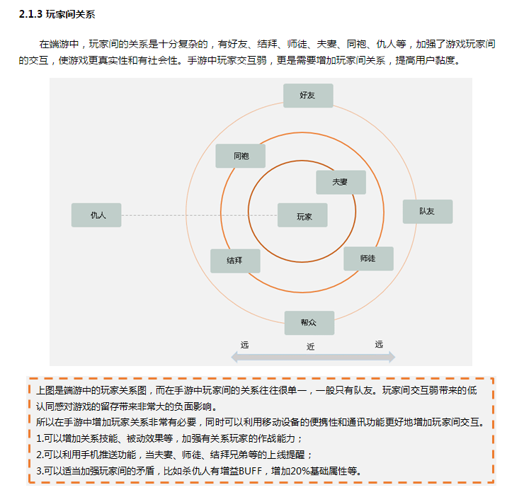

其他增加玩家代入感的设计

家园系统
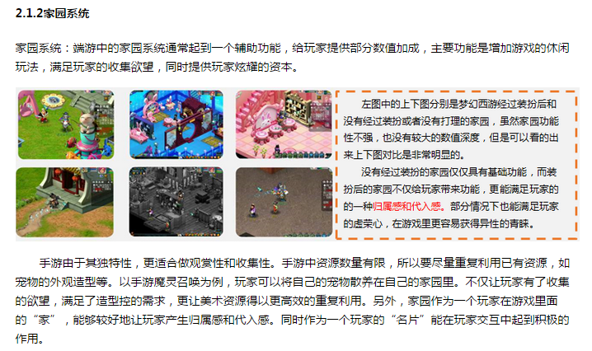

 | ★在妲己中，灵狐幻境村落就是家园系统，在村落中玩家可以自由修建建筑物，放养宠物，提升幻境等级。另外在幻境中玩家还可以与其他玩家的幻象进行同步or异步社交。

现实时间系统or天气系统or擦肩设计
手游归根结底是移动端，所以可以考虑开发更加贴近移动端的设计。
 | ★现实时间系统or天气系统：
 |  | 1.通过GPS定位调取当地的天气，并根据当地天气播放灵狐幻境中的环境动画。
 |  | 2.根据当地的天气，产生出不同的buff效果or其他游戏设计
 |  |  | 无责任举例 | 雨天的时候，火系宠物削弱，水系宠物变强。晴天相反（天气与宠物五行，这也是异步偏单机的好处=，=）
 |  |  |  | 雾霾天的时候，捕捉宠物几率下降（可怜的帝都玩家们=，=）
 |  |  |  | 雪天的时候，会概率遇到稀有宠物（可怜的南方玩家们=，=）

 | ★擦肩设计：借鉴其他掌机平台的交流模式（擦肩，配信），类似摇一摇或者搜索附近玩家的功能，移动端的游戏可以衍生出移动的玩法。
 |  | 无责任举例 | 当与人擦肩50次的时候，可以获得某种宠物或者外观
 |  |  | 当与擦肩的玩家成为好友（互加好友且一同游戏提高友好度达到XXX），可以获得宠物或外观

其他设计建议

地图 | 在手游中，现阶段更为设计者们认可的地图方式是可卷动的地图
 | 可卷动的地图在小屏幕游戏中，可以集中展现当前区域的特色，而不影响整个世界的架构，后期增加设计的自由度也很大。

付费定位 | 从刀塔传奇到MT2可以看出，付费定位目标都在针对中层，这也是手游模式所带来的定位。

 | 与此同时，依赖大R的项目在运营中的不安定性会更加突出

